Zadanie_1
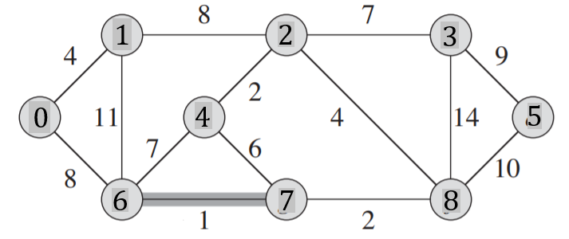
 |  |  |  |  |  |  |  |  |  |  | Q |  |  | T |  |  | Z | Q
 |  |  |  |  |  |  |  |  |  |  | u | v | w | u | v | w |  | u | v | w
 |  |  |  |  |  |  |  |  |  |  | 0 | 1 | 4 | 6 | 7 | 1 |  | 7 | 6 | 1
 |  |  |  |  |  |  |  |  |  |  | 0 | 6 | 8 | 2 | 4 | 2 |  | 2 | 4 | 2
 |  |  |  |  |  |  |  |  |  |  | 1 | 2 | 8 | 7 | 8 | 2 |  | 8 | 7 | 2
 |  |  |  |  |  |  |  |  |  |  | 1 | 6 | 11 | 0 | 1 | 4 |  | 0 | 1 | 4
 |  |  |  |  |  |  |  |  |  |  | 2 | 4 | 2 | 2 | 8 | 4 |  | 2 | 8 | 4
 |  |  |  |  |  |  |  |  |  |  | 2 | 3 | 7 | 2 | 3 | 7 |  | 4 | 7 | 6
Macierz sąsiedztwa |  |  |  |  |  |  |  |  |  |  | 2 | 8 | 4 | 0 | 6 | 8 |  | 2 | 3 | 7
 | 0 | 1 | 2 | 3 | 4 | 5 | 6 | 7 | 8 | 9 | 3 | 5 | 9 | 3 | 5 | 9 |  | 4 | 6 | 7
0 | 0 | 4 | 0 | 0 | 0 | 0 | 8 | 0 | 0 | 0 | 3 | 8 | 14 |  |  | 37 |  | 0 | 6 | 8
1 | 4 | 0 | 8 | 0 | 0 | 0 | 11 | 0 | 0 | 0 | 5 | 8 | 10 |  |  |  |  | 1 | 2 | 8
2 | 0 | 8 | 0 | 7 | 2 | 0 | 0 | 0 | 4 | 0 | 8 | 7 | 2 |  |  |  |  | 3 | 5 | 9
3 | 0 | 0 | 7 | 0 | 0 | 9 | 0 | 0 | 14 | 0 | 7 | 6 | 1 |  |  |  |  | 5 | 8 | 10
4 | 0 | 0 | 2 | 0 | 0 | 0 | 7 | 6 | 0 | 0 | 4 | 7 | 6 |  |  |  |  | 1 | 6 | 11
5 | 0 | 0 | 0 | 9 | 0 | 0 | 0 | 0 | 10 | 0 | 4 | 6 | 7 |  |  |  |  | 3 | 8 | 14
6 | 8 | 11 | 0 | 0 | 7 | 0 | 0 | 1 | 0 | 0
7 | 0 | 0 | 0 | 0 | 6 | 0 | 1 | 0 | 2 | 0
8 | 0 | 0 | 4 | 14 | 0 | 10 | 0 | 2 | 0 | 0
9 | 0 | 0 | 0 | 0 | 0 | 0 | 0 | 0 | 0 | 0

Zadanie_2
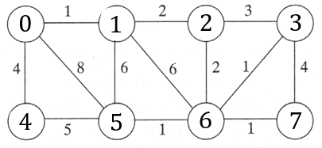
 |  |  |  |  |  |  |  |  | u | v | w |  | u | v | w | Z | u | v | w
 |  |  |  |  |  |  |  |  | 0 | 1 | 1 | T | 0 | 1 | 1 |  | 0 | 1 | 1
 |  |  |  |  |  |  |  |  | 0 | 4 | 4 |  | 3 | 6 | 1 |  | 0 | 4 | 4
 |  |  |  |  |  |  |  |  | 0 | 5 | 8 |  | 5 | 6 | 1 |  | 0 | 5 | 8
 |  |  |  |  |  |  |  |  | 1 | 5 | 6 |  | 6 | 7 | 1 |  | 1 | 5 | 6
 |  |  |  |  |  |  |  |  | 1 | 2 | 2 |  | 1 | 2 | 2 |  | 1 | 2 | 2
 |  |  |  |  |  |  |  |  | 1 | 6 | 6 |  | 2 | 6 | 2 |  | 1 | 6 | 6
 |  |  |  |  |  |  |  |  | 2 | 6 | 2 |  | 0 | 4 | 4 |  | 2 | 6 | 2
Macierz sąsiedztwa |  |  |  |  |  |  |  |  | 2 | 3 | 3 |  |  |  | 12 |  | 2 | 3 | 3
 | 0 | 1 | 2 | 3 | 4 | 5 | 6 | 7 | 3 | 6 | 1 |  |  |  |  |  | 3 | 6 | 1
0 | 0 | 1 | 0 | 0 | 4 | 8 | 0 | 0 | 3 | 7 | 4 |  |  |  |  |  | 3 | 7 | 4
1 | 1 | 0 | 2 | 0 | 0 | 6 | 6 | 0 | 4 | 5 | 5 |  |  |  |  |  | 4 | 5 | 5
2 | 0 | 2 | 0 | 3 | 0 | 0 | 2 | 0 | 5 | 6 | 1 |  |  |  |  |  | 5 | 6 | 1
3 | 0 | 0 | 3 | 0 | 0 | 0 | 1 | 4 | 6 | 7 | 1 |  |  |  |  |  | 6 | 7 | 1
4 | 4 | 0 | 0 | 0 | 0 | 5 | 0 | 0
5 | 8 | 6 | 0 | 0 | 5 | 0 | 1 | 0
6 | 0 | 6 | 2 | 1 | 0 | 1 | 0 | 1
7 | 0 | 0 | 0 | 4 | 0 | 0 | 1 | 0

Zadanie_3
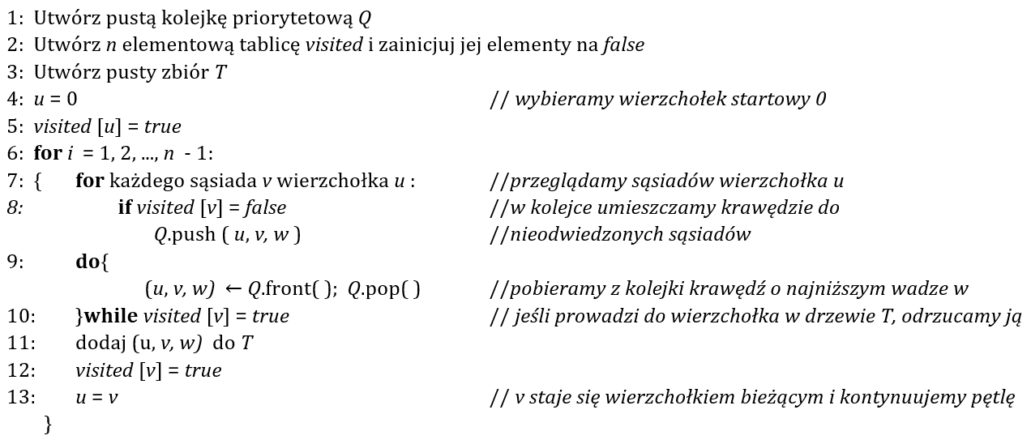
 | Q |  |  | T |  |  | i | u |  | 0 | 1 | 2 | 3 | 4 | 5 | 6 | 7 | 8
 | u | v | w | u | v | w | 1 | 0 | visited | true | false | false | false | false | false | false | false | false
 | 0 | 1 | 4 | 0 | 1 | 4 |  | 1 |  | true | true | false | false | false | false | false | false | false
 | 0 | 4 | 8 |  |  |  |  |  |  | true | true | true | false | false | false | false | false | false
 | 1 | 4 | 11 |  |  |  | 2 | 1 |  | true | true | true | false | false | true | false | false | false
 | 1 | 2 | 8 | 1 | 2 | 8 |  | 2 |  | true | true | true | false | false | true | false | true | false
 | 2 | 5 | 2 |  |  |  |  |  |  | true | true | true | false | false | true | true | true | false
 | 2 | 3 | 7 | 2 | 5 | 2 | 3 | 2 |  | true | true | true | false | true | true | true | true | false
 | 2 | 7 | 4 |  |  |  |  | 5 |  | true | true | true | true | true | true | true | true | false
 | 3 | 7 | 14 |  |  |  |  |  |  | true | true | true | true | true | true | true | true | true
 | 3 | 8 | 9 | 2 | 7 | 4 | 4 | 5
 | 4 | 5 | 7 |  |  |  |  | 2
 | 4 | 6 | 1 |  |  |  |  | 7
 | 5 | 6 | 6 | 6 | 7 | 2 | 5 | 7
 | 6 | 7 | 2 |  |  |  |  | 6
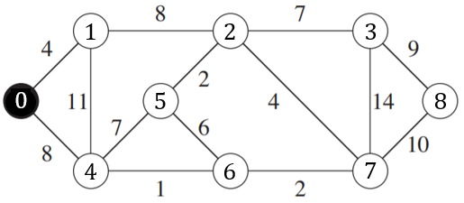
 |  |  |  | 6 | 4 | 1 | 6 | 6
 |  |  |  |  |  |  |  | 4

 |  |  |  | 2 | 3 | 7 | 7 | 4
 |  |  |  |  |  |  |  | 2
 |  |  |  |  |  |  |  | 3
 |  |  |  | 3 | 8 | 9 | 8 | 3
 |  |  |  |  |  |  |  | 8

zad 4 tez w excelu

 |  |  |  |  |  | 37

Zadanie_4
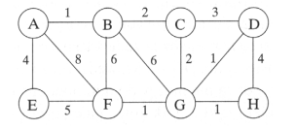
 | a) algorytm Kruskala
 |  |  |  | T |  |  | posortowana wg wag
 | u | v | w | u | v | w | u | v | w
 | A | B | 1 | A | B | 1 | A | B | 1
 | A | E | 4 | D | G | 1 | D | G | 1
 | A | F | 8 | F | G | 1 | F | G | 1
 | B | C | 2 | G | H | 1 | G | H | 1
 | B | F | 6 | B | C | 2 | B | C | 2
 | B | G | 6 | C | G | 2 | C | G | 2
 | C | D | 3 | A | E | 4 | C | D | 3
 | C | G | 2 |  |  | 12 | D | H | 4
 | D | G | 1 |  |  |  | A | E | 4
 | D | H | 4 |  |  |  | E | F | 5
 | E | F | 5 |  |  |  | B | F | 6
 | F | G | 1 |  |  |  | B | G | 6
 | G | H | 1 |  |  |  | A | F | 8

b) algorytm Prima
 |  | Q |  |  |  |  |  |  |  | visited
 | u | v | w | u | v | w | i | u |  | A | B | C | D | E | F | G | H
 | A | B | 1 | A | B | 1 | 1 | A |  | true | false | false | false | false | false | false | false
 | A | E | 5 |  |  |  |  | B |  | true | true | false | false | false | false | false | false
 | A | F | 8 |  |  |  |  |  |  | true | true | true | false | false | false | false | false
 | B | C | 2 | B | C | 2 | 2 | B |  | true | true | true | false | false | false | true | false
 | B | F | 6 |  |  |  |  | C |  | true | true | true | true | false | false | true | false
 | B | G | 6 |  |  |  |  |  |  | true | true | true | true | false | true | true | false
 | C | D | 3 | C | G | 2 | 3 | C |  | true | true | true | true | false | true | true | true
 | C | G | 2 |  |  |  |  | G |  | true | true | true | true | true | true | true | true
 | D | G | 1
 | D | H | 4 | G | D | 1 | 4 | G
 | E | F | 5 |  |  |  |  | D
 | F | G | 1
 | G | H | 1 | G | F | 1 | 5 | D
 |  |  |  |  |  |  |  | G
 |  |  |  |  |  |  |  | F
 |  |  |  | G | H | 1 | 6 | F
 |  |  |  |  |  |  |  | G
 |  |  |  |  |  |  |  | H
 |  |  |  | A | E | 4 | 7 | H
 |  |  |  |  |  |  |  | G
 |  |  |  |  |  |  |  | C
 |  |  |  |  |  |  |  | B
 |  |  |  |  |  |  |  | A
 |  |  |  |  |  | 12

